Tableau 1
Titre | Les pertes des banques centrales sont apparues en 2022 et vont s’accentuer en 2023
Source | Rapports annuels et communiqués des banques centrales.

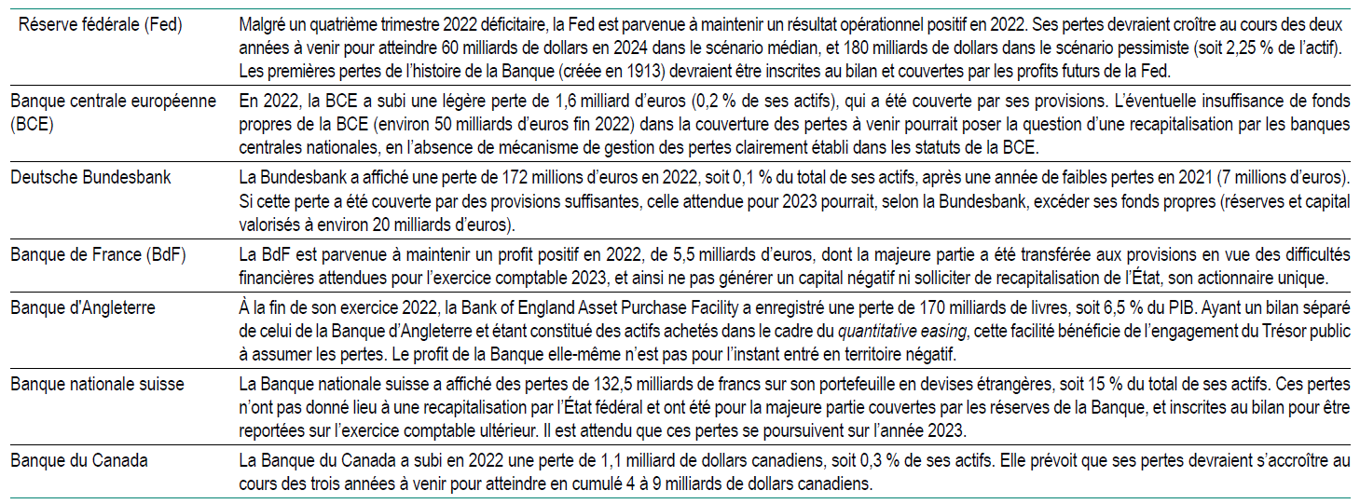

Graphique 1
Titre | La politique anti-inflationniste des années 1980 a généré une hausse des profits des banques centrales
Notes | Les niveaux moyens de rentabilité des actifs (ROA, return on assets) - le total des profits rapporté au total des actifs – et de ratio de fonds propres sont la moyenne de ceux des dix banques centrales de l'échantillon (Allemagne, Australie, Belgique, États-Unis, France, Italie, Pays-Bas, Portugal, Royaume-Uni, et Suisse). Les lignes pointillées rouges correspondent aux moyennes par décennie
Sources | Calculs des auteurs à partir des rapports annuels des banques centrales

1970 | 1.30 | 1.79
1971 | 0.90 | 1.79
1972 | 1.50 | 1.79
1973 | 0.90 | 1.79
1974 | 2.20 | 1.79
1975 | 3.40 | 1.79
1976 | 1.90 | 1.79
1977 | 2.20 | 1.79
1978 | 1.00 | 1.79
1979 | 2.60 | 1.79
1980 | 3.30 |  | 3.25
1981 | 3.90 |  | 3.25
1982 | 3.50 |  | 3.25
1983 | 3.30 |  | 3.25
1984 | 3.40 |  | 3.25
1985 | 3.40 |  | 3.25
1986 | 3.40 |  | 3.25
1987 | 3.20 |  | 3.25
1988 | 2.90 |  | 3.25
1989 | 2.60 |  | 3.25
1990 | 2.80 |  | 3.25
1.a - Rentabilité moyenne des actifs
1970 | 5.95 | 6.22
1971 | 5.81 | 6.22
1972 | 4.99 | 6.22
1973 | 3.79 | 6.22
1974 | 3.42 | 6.22
1975 | 6.29 | 6.22
1976 | 5.90 | 6.22
1977 | 6.69 | 6.22
1978 | 7.67 | 6.22
1979 | 11.67 | 6.22
1980 | 17.57 |  | 17.84
1981 | 17.80 |  | 17.84
1982 | 17.78 |  | 17.84
1983 | 20.64 |  | 17.84
1984 | 20.83 |  | 17.84
1985 | 18.56 |  | 17.84
1986 | 17.57 |  | 17.84
1987 | 16.23 |  | 17.84
1988 | 17.30 |  | 17.84
1989 | 17.15 |  | 17.84
1990 | 14.86 |  | 17.84
1.b - Ratio moyen de fonds propres
 | Année | Rentablilité moyenne | Moyenne années 1980 | Moyenne années 1990 | Ratio de fonds propres moyen | Moyenne années 1980 | Moyenne années 1990
 | 1970 | 1.30 | 1.79 |  | 5.95 | 6.22
 | 1971 | 0.90 | 1.79 |  | 5.81 | 6.22
 | 1972 | 1.50 | 1.79 |  | 4.99 | 6.22
 | 1973 | 0.90 | 1.79 |  | 3.79 | 6.22
 | 1974 | 2.20 | 1.79 |  | 3.42 | 6.22
 | 1975 | 3.40 | 1.79 |  | 6.29 | 6.22
 | 1976 | 1.90 | 1.79 |  | 5.90 | 6.22
 | 1977 | 2.20 | 1.79 |  | 6.69 | 6.22
 | 1978 | 1.00 | 1.79 |  | 7.67 | 6.22
 | 1979 | 2.60 | 1.79 |  | 11.67 | 6.22
 | 1980 | 3.30 |  | 3.25 | 17.57 |  | 17.84
 | 1981 | 3.90 |  | 3.25 | 17.80 |  | 17.84
 | 1982 | 3.50 |  | 3.25 | 17.78 |  | 17.84
 | 1983 | 3.30 |  | 3.25 | 20.64 |  | 17.84
 | 1984 | 3.40 |  | 3.25 | 20.83 |  | 17.84
 | 1985 | 3.40 |  | 3.25 | 18.56 |  | 17.84
 | 1986 | 3.40 |  | 3.25 | 17.57 |  | 17.84
 | 1987 | 3.20 |  | 3.25 | 16.23 |  | 17.84
 | 1988 | 2.90 |  | 3.25 | 17.30 |  | 17.84
 | 1989 | 2.60 |  | 3.25 | 17.15 |  | 17.84
 | 1990 | 2.80 |  | 3.25 | 14.86 |  | 17.84

1970 | 1.30 | 1.79
1971 | 0.90 | 1.79
1972 | 1.50 | 1.79
1973 | 0.90 | 1.79
1974 | 2.20 | 1.79
1975 | 3.40 | 1.79
1976 | 1.90 | 1.79
1977 | 2.20 | 1.79
1978 | 1.00 | 1.79
1979 | 2.60 | 1.79
1980 | 3.30 |  | 3.25
1981 | 3.90 |  | 3.25
1982 | 3.50 |  | 3.25
1983 | 3.30 |  | 3.25
1984 | 3.40 |  | 3.25
1985 | 3.40 |  | 3.25
1986 | 3.40 |  | 3.25
1987 | 3.20 |  | 3.25
1988 | 2.90 |  | 3.25
1989 | 2.60 |  | 3.25
1990 | 2.80 |  | 3.25
1970 | 5.95 | 6.22
1971 | 5.81 | 6.22
1972 | 4.99 | 6.22
1973 | 3.79 | 6.22
1974 | 3.42 | 6.22
1975 | 6.29 | 6.22
1976 | 5.90 | 6.22
1977 | 6.69 | 6.22
1978 | 7.67 | 6.22
1979 | 11.67 | 6.22
1980 | 17.57 |  | 17.84
1981 | 17.80 |  | 17.84
1982 | 17.78 |  | 17.84
1983 | 20.64 |  | 17.84
1984 | 20.83 |  | 17.84
1985 | 18.56 |  | 17.84
1986 | 17.57 |  | 17.84
1987 | 16.23 |  | 17.84
1988 | 17.30 |  | 17.84
1989 | 17.15 |  | 17.84
1990 | 14.86 |  | 17.84

Graphique 2
Titre | Même en rémunérant les réserves des banques, les banques centrales des années 1980 n’auraient pas connu de pertes
Notes | La ligne en pointillés correspond aux niveaux de rentabilité des actifs (ROA) observés pour la Fed et la banque centrale moyenne de l'échantillon (dont la Fed). Les nuances de bleu présentent l’évolution simulée du ROA lorsque le taux de rémunération des réserves bancaires augmente de 0 % (sa valeur de l’époque) jusqu’à la valeur du taux d’intérêt directeur de la banque centrale (taux d’escompte moyen de l’année)
Sources | Calculs des auteurs à partir des rapports annuels des banques centrales

